0.表紙
第28回 新浜FC招待 2022年度
ゆうカップサッカー大会
＜3年生大会＞



 | 主催 | ：新浜フットボールクラブ

 |  | ：関東地方郵便局長協会

 | 協賛 | ：新浜FCマスターズ・レディース

 | 日程 | ：2022年12月3日（土）

 | 会場 | ：千葉県市川市立新浜小学校

5.会場地図
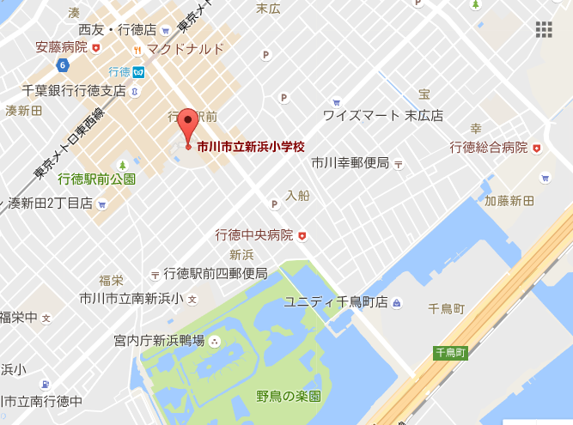
市川市立新浜小学校グラウンド 地図 | ＊東京メトロ東西線行徳駅から 徒歩５分

チェックシート
